JUnit TestCases
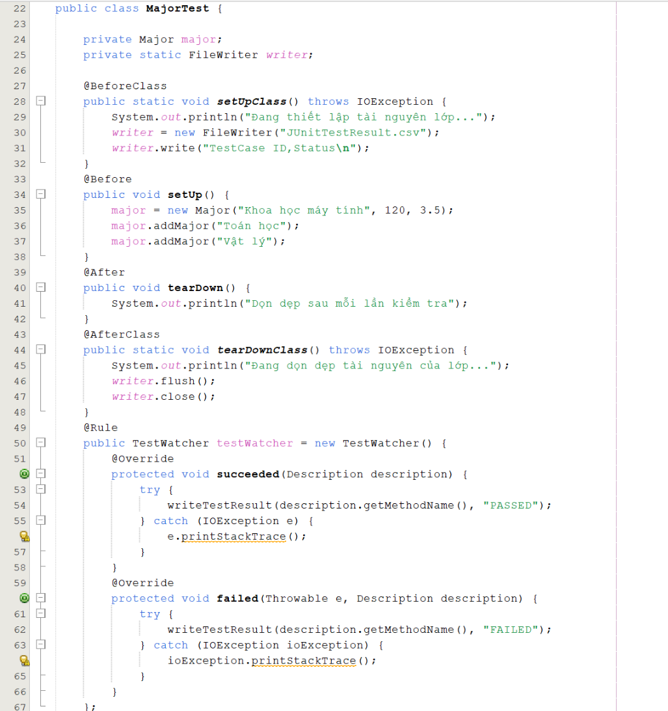
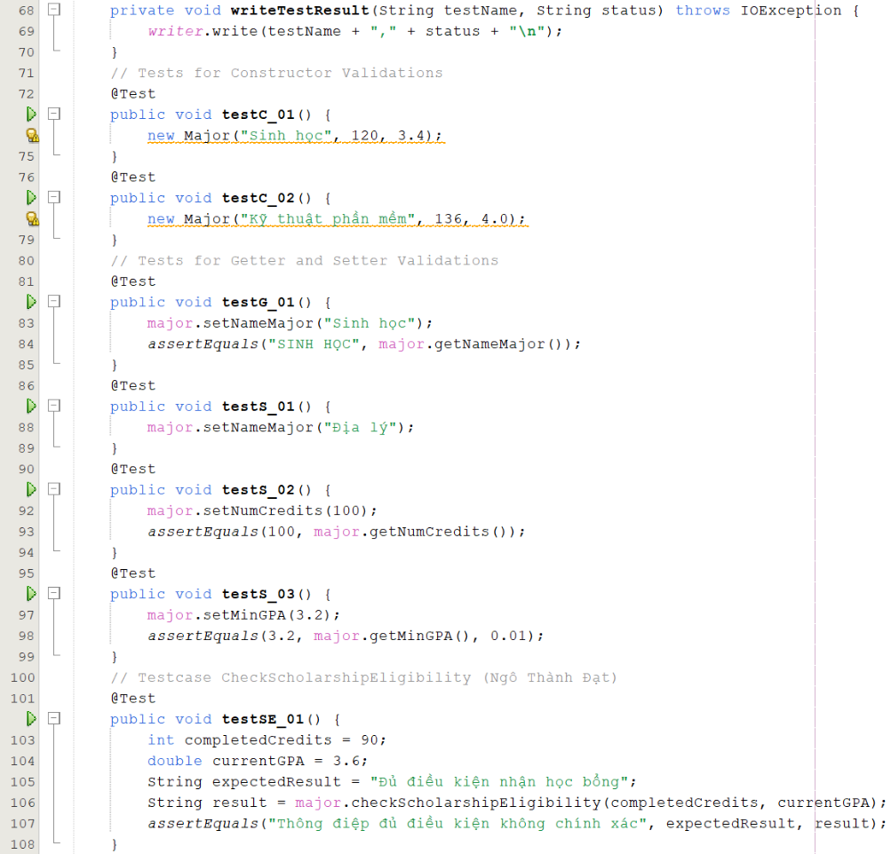
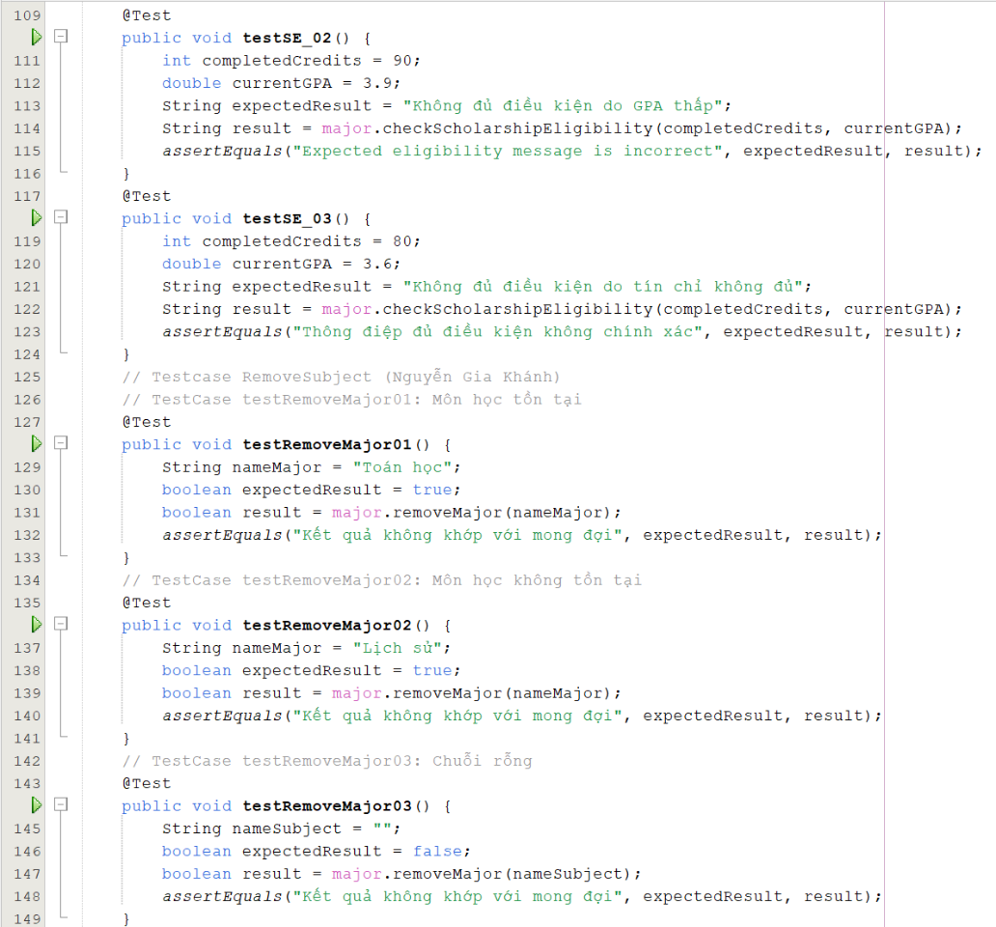
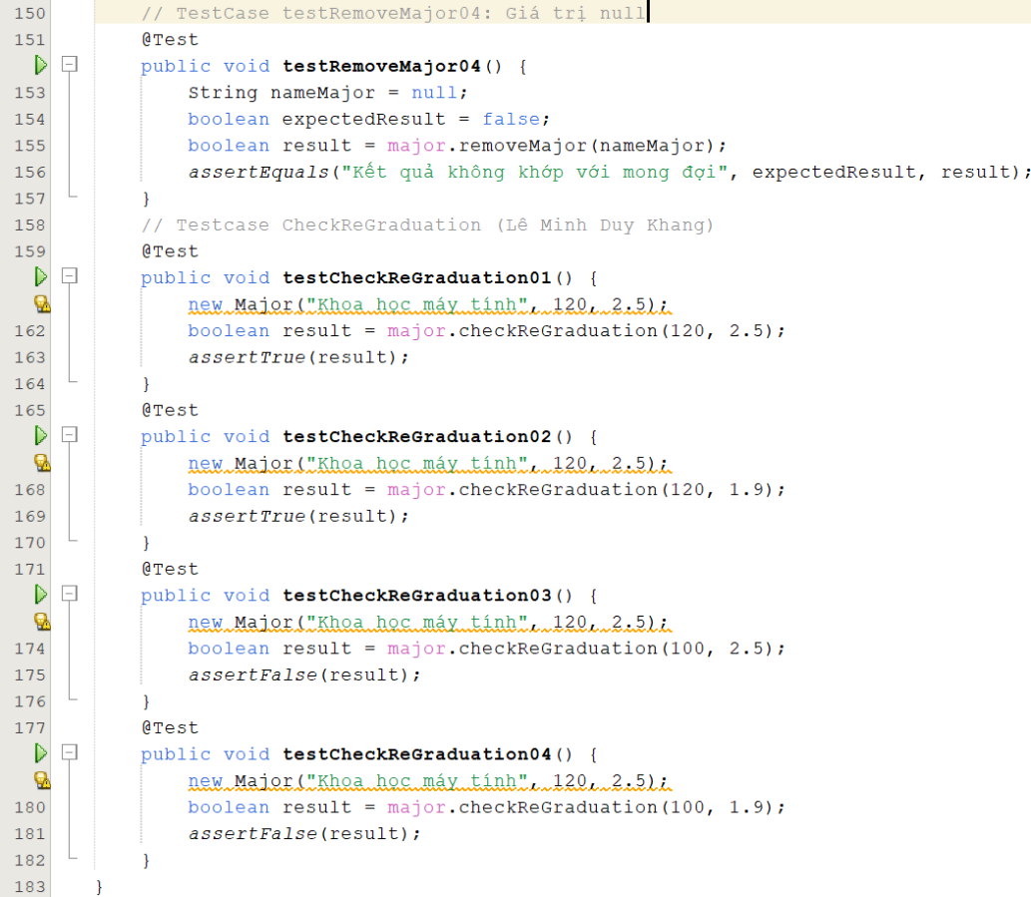
Testcase ID | Description | Test Data | Expected Result
Constructors
C_01 | Kiểm tra khởi tạo ngành học với tên và thông số hợp lệ | "Sinh học", 120, 3.4 | Đối tượng Major được tạo thành công
C_02 | Kiểm tra khởi tạo ngành học với tên và thông số khác | "Kỹ thuật phần mềm", 136, 4.0 | Đối tượng Major được tạo thành công
Getters/Setters
G_01 | Kiểm tra chức năng getter sau khi set tên ngành | "Sinh học" | Tên ngành sau khi set là "SINH HỌC"
S_01 | Kiểm tra setter tên ngành | "Địa lý" | Tên ngành được cập nhật thành công
S_02 | Kiểm tra setter tín chỉ | 100 | Giá trị tín chỉ cập nhật là 100
S_03 | Kiểm tra setter GPA | 3.2 | Giá trị GPA được cập nhật là 3.2
Method: checkScholarshipEligibility
SE_01 | Kiểm tra đủ điều kiện nhận học bổng | completedCredits = 90, minGPA = 3.6 | "Đủ điều kiện nhận học bổng"
SE_02 | Kiểm tra không đủ GPA để nhận học bổng | completedCredits = 90, minGPA = 3.9 | "Không đủ điều kiện do GPA thấp"
SE_03 | Kiểm tra không đủ tín chỉ để nhận học bổng | completedCredits = 80, minGPA = 3.6 | "Không đủ điều kiện do tín chỉ không đủ"
Method: removeMajor
Statements
RemoveSubject03 | Môn học với chuỗi rỗng | nameSubject = "" | FALSE
RemoveSubject02 | Môn học không tồn tại trong danh sách | nameSubject = "Lịch sử" | TRUE
RemoveSubject01 | Môn học khác chuỗi rỗng & khác null & tồn tại trong danh sách | nameSubject = "Toán học" | TRUE
Paths
RemoveSubject03 | Path1: 80,81(T),82,83,88 | nameSubject = "" | FALSE
RemoveSubject02 | Path2: 80,81(F),83,84(T),85,86,88 | nameSubject = "Lịch sử" | TRUE
RemoveSubject01 | Path3: 80,81(F),83,84(F),86,87,88 | nameSubject = "Toán học" | TRUE
Conditions
RemoveSubject04 | nameSubject == null || nameSubject.isEmpty(): T, F | nameSubject = null | FALSE
RemoveSubject03 | nameSubject == null || nameSubject.isEmpty(): F, T | nameSubject = "" | FALSE
Method: checkReGraduation
CheckReGraduation01 | Đủ tín chỉ và điểm trung bình >= 2.0 | numCompleteCredits = 120, avgScore = 2.5 | TRUE
CheckReGraduation02 | Đủ tín chỉ nhưng điểm trung bình < 2.0 | numCompleteCredits = 120, avgScore = 1.9 | FALSE
CheckReGraduation03 | Thiếu tín chỉ nhưng điểm trung bình >= 2.0 | numCompleteCredits = 100, avgScore = 2.5 | FALSE
CheckReGraduation04 | Thiếu cả tín chỉ và điểm trung bình | numCompleteCredits = 100, avgScore = 1.9 | FALSE

Selenium TestCases

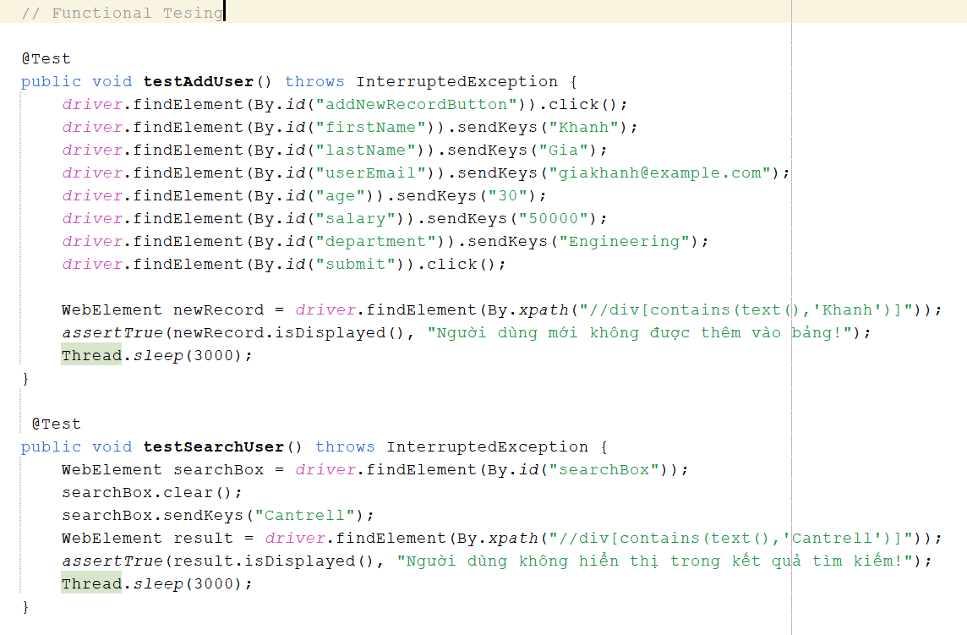
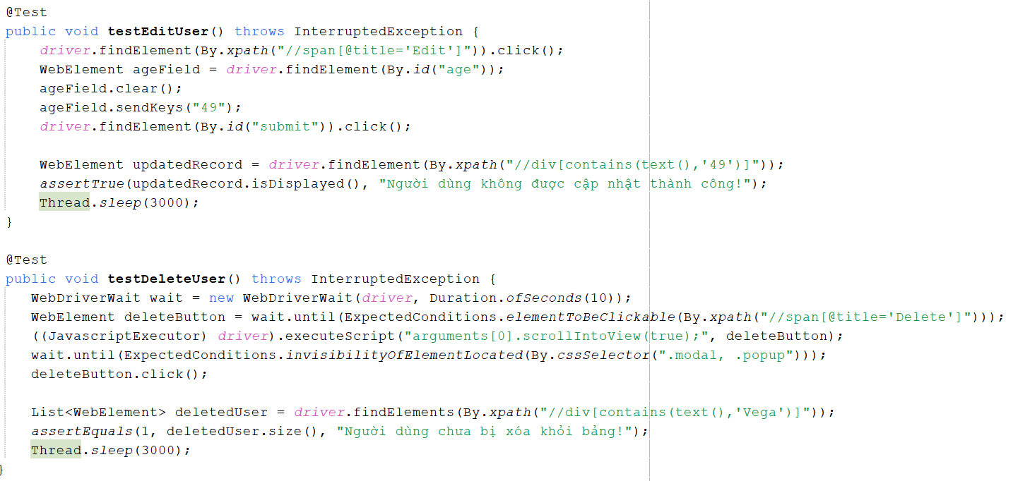
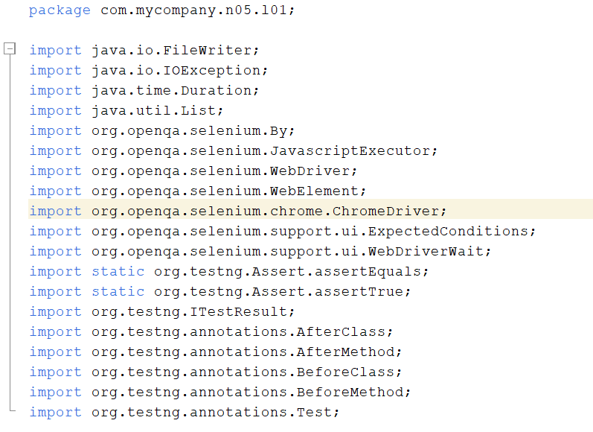
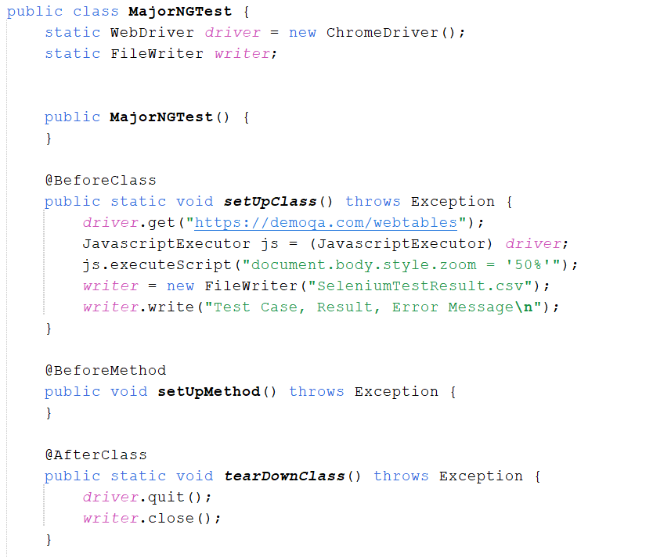
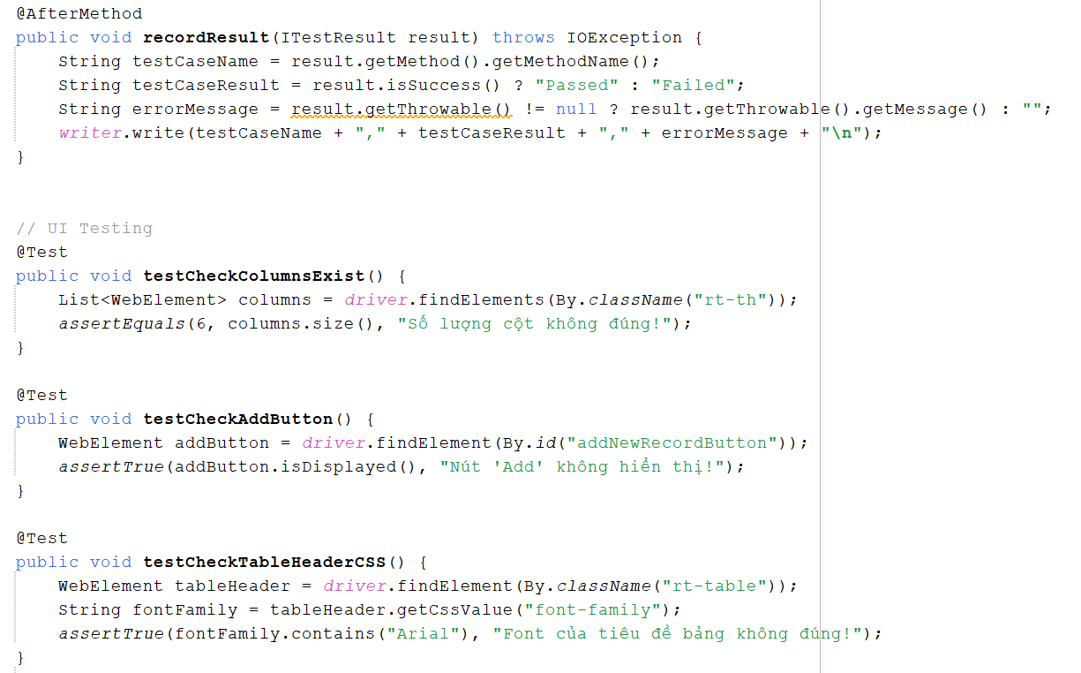
Testcase ID | Description | Expected Result | Note
UI Testing (URL: https://demoqa.com/webtables)
testCheckColumnsExist | Kiểm tra số lượng cột trong bảng khớp với mong đợi | Số lượng cột trong bảng phải là 6 | Khánh
testCheckAddButton | Kiểm tra nút "Add" hiển thị trên giao diện | Nút "Add" hiển thị thành công | Khánh
testCheckTableHeaderCSS | Kiểm tra Font của tiêu đề bảng | Font của tiêu đề bảng phải chứa "Arial" | Khánh
testPageTitle | Kiểm tra tiêu đề của trang khớp với tiêu đề mong đợi | Tiêu đề của trang phải là "DEMOQA" | Khánh
testPageURL | Kiểm tra URL của trang khớp với URL mong đợi | URL của trang phải là "https://demoqa.com/webtables" | Khánh
Functional Testing (URL: https://demoqa.com/webtables)
testAddUser | Thêm người dùng mới vào bảng | Người dùng mới được thêm vào bảng thành công | Khánh
testSearchUser | Tìm kiếm người dùng bằng tên | Thông tin của người dùng có tên "Cantrell" hiển thị thành công trong kết quả tìm kiếm | Khánh
testEditUser | Chỉnh sửa tuổi của người dùng có tên Cantrell từ 45 sang 49 | Tuổi của người dùng có tên Cantrell phải được cập nhật thành công | Khánh
testDeleteUser | Xóa người dùng có tên Vega khỏi bảng | Người dùng bị xóa khỏi bảng thành công sau khi nhấn nút xóa | Khánh
testSortByAge | Sắp xếp bảng theo độ tuổi của người dùng từ cao xuống thấp | Bảng phải được sắp xếp theo tuổi, người dùng có tuổi 49 phải xuất hiện đầu tiên | Khánh

